Sheet1
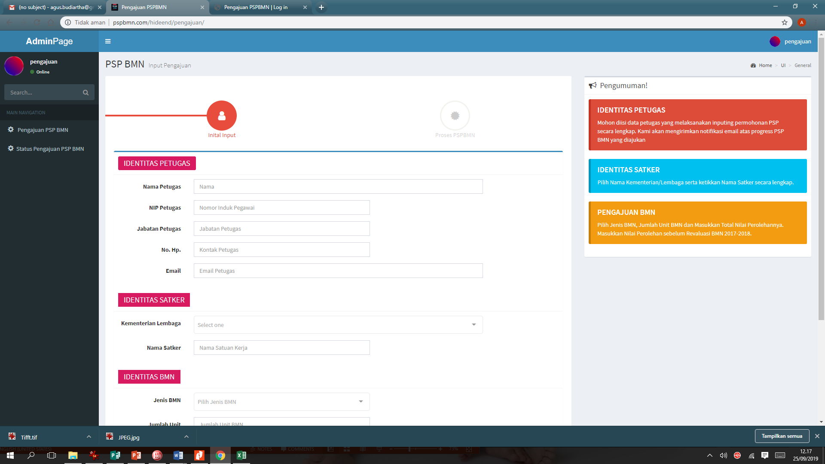
PEMISAHAN AKUN VERIFIKATOR
NO | KANTOR | EMAIL/ USERNAME | PASSWORD (Kalo Bisa diatur Sendiri)
1 | KPKNL Jayapura | pkn.kpknl.jayapura@gmail.com | kpknljayapura
2 | KPKNL Sorong | pkn.kpknl.sorong@gmail.com | kpknlsorong
3 | KPKNL Ambon | pknkpknlambon@gmail.com | kpknlambon
4 | KPKNL Biak | pkn.kpknlbiak@gmail.com | kpknlbiak
5 | Kanwil DJKN | pknkanwil17@gmail.com | kanwilpapabaruku

Catatan
Bisa ga Nama dan NIP Verifikator diisi manual aja? Karena kita ada pegawai di kantor misal 3 orang, pengennya pake satu akun aja, tpi pelakunya (Nama NIP Verikator) beda-beda.
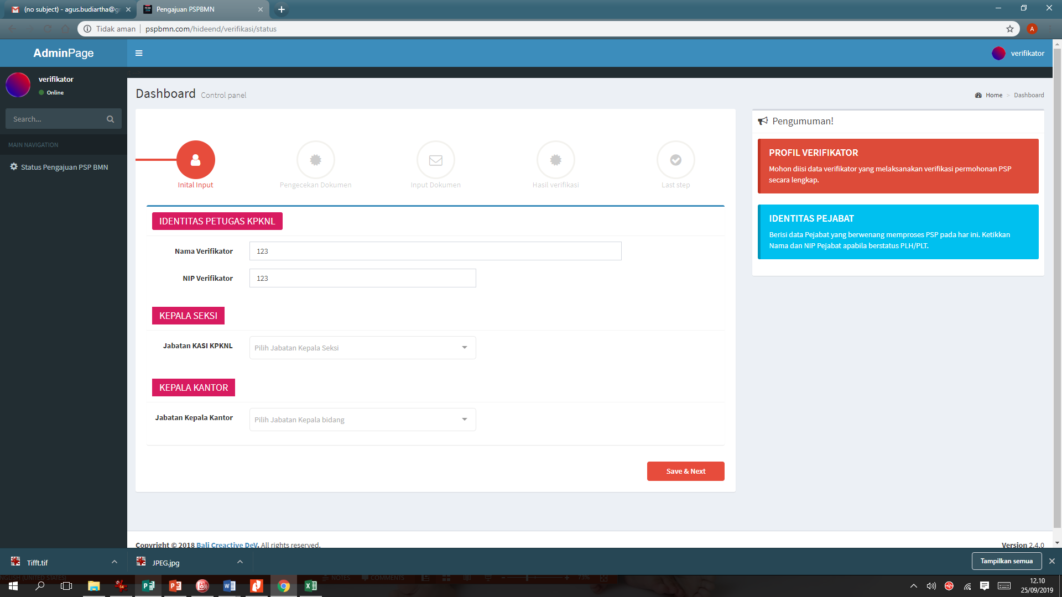

AKUN PEMOHON
 | Nama
 | NIP
 | Jabatan
 | No HP
 | Email

Kelima data ini yang nanti otomatis masuk ke kolom Identitas Petugas

